Plan1
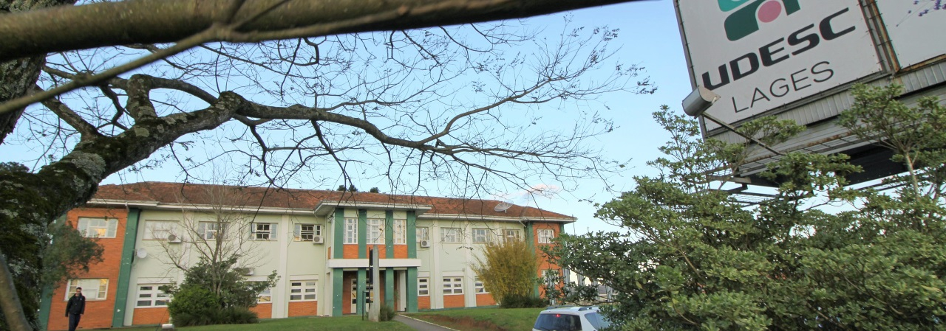

PROCESSO DE SELEÇÃO DE CANDIDATOS - 2021/2
PLANILHA DE PONTUAÇÃO DA PRODUÇÃO INTELECTUAL
Nome: .....................................................................................................................................................................................
Graduação (Curso e Instituição):. ..............................................................................................................................
Mestrado (Curso e Instituição):............................................................................................................
Linha de Pesquisa: ............................................................................................................................................................
Orientador pretendido: .....................................................................................................................................................
Vínculo Empregatício: ( ) Sim ( ) Não Necessidade de Bolsa: ( ) Sim ( ) Não

 | Item | Item/descrição | Unidade | Total (Unidades) | Valor (unitário) | Valor (total)

 | 1.1 | Bolsista de iniciação (Institucional)1 | Mês |  | 1.00 | 0
 | 1.2 | Bolsista de extensão (Institucional)1 | Mês |  | 0.50 | 0
 | 1.3 | Monitoria (Institucional)1 | Mês |  | 0.50 | 0
 |  | Sub Total (máximo neste item 25 pontos) |  |  |  | 0
 | 2.1 | Autoria em resumos (em idioma estrangeiro) | Resumo |  | 2.00 | 0
 | 2.2 | Co-autoria em resumos (em idioma estrangeiro) | Resumo |  | 1.00 | 0
 | 2.3 | Autoria em resumos (em português) | Resumo |  | 1.00 | 0
 | 2.4 | Co-autoria em resumos (em português) | Resumo |  | 0.50 | 0
 |  | Sub Total (máximo neste item 15 pontos) |  |  |  | 0
 | 3.1 | Autoria em artigos completo (Minimo B3 no Qualis 2016 - Medicina Veterinária)2 | Artigo |  | 30.00 | 0
 | 3.2 | Co-autoria em artigos completo (Minimo B3 no Qualis 2016 - Medicina Veterinária) | Artigo |  | 10.00 | 0
 |  | Sub Total (Pontuação máxima neste item 60 pontos) |  |  |  | 0
 |  | Total Geral (Pontuação máxima 100 pontos) |  |  |  | 0

 |  | 1 - Certificado/atestado emitido pela instituição de ensino - Não será aceito certificado/atestado assinado por professor/orientador;
 |  | 2 - Caso o Periódico não possua classificação no Qualis da Medicina Veterinária, usar o Qualis Zootecnia e Ciências Agrárias I, respectivamente
 |  | 3 - Com Ficha Catalográfica e ISBN.

